realizační tým
Reference realizačního týmu
IPSUM
SEZNAM REFERENČNÍCH ZAKÁZEK PŘEDLOŽENÝCH PRO ÚČELY PROKÁZÁNÍ KVALIFIKACE U ČLENA Č. 5 |  |  |  | Mgr. Zdeněk Brunát
Č. | NÁZEV ZAKÁZKY3, POPIS PRACÍ4 | POPIS ČINNOSTI U ZAKÁZKY | FINANČNÍ OBJEM ZAKÁZKY V KČ BEZ DPH | DATUM UKONČENÍ | OBJEDNATEL (NÁZEV, IČO)

 | PRO ÚČELY PROKÁZÁNÍ KVALIFIKACE
1. | D35 Časy – Ostrov, TDI | Výkon činnosti TDI | 4,16 mld. Kč | 12/2023 | ŘSD s.p., IČO: 65993390
SEZNAM REFERENČNÍCH ZAKÁZEK PŘEDLOŽENÝCH PRO ÚČELY PROKÁZÁNÍ KVALIFIKACE U ČLENA Č. 6 |  |  |  | Ing. Jiří Srb
Č. | NÁZEV ZAKÁZKY3, POPIS PRACÍ4 | POPIS ČINNOSTI U ZAKÁZKY | FINANČNÍ OBJEM ZAKÁZKY V KČ BEZ DPH | DATUM UKONČENÍ | OBJEDNATEL (NÁZEV, IČO)
 | PRO ÚČELY PROKÁZÁNÍ KVALIFIKACE
1. | D35 Časy – Ostrov, TDI Součástí byly přeložky i nové elektro objekty - silno a slaboproud ve finančním objemu cca 18 mil. Kč. | Výkon činnosti TDI | 4,16 mld. Kč | 12/2023 | ŘSD s.p., IČO: 65993390

AFRY+QM-4C
SEZNAM REFERENČNÍCH ZAKÁZEK PŘEDLOŽENÝCH PRO ÚČELY HODNOCENÍ U ČLENA Č. 1
Č. | NÁZEV ZAKÁZKY5, POPIS PRACÍ4 | POPIS ČINNOSTI U ZAKÁZKY | FINANČNÍ OBJEM ZAKÁZKY V KČ BEZ DPH | DATUM UKONČENÍ | OBJEDNATEL (NÁZEV, IČO)
1. | II/335 Stříbrná Skalice, průtah - stavební práce Předmětem stavby je oprava dvoupruhové vozovky silnice II/335 v průtahu obce Stříbrná Skalice. | výkon TDS a stavebního dozoru | 72,999,240.68 Kč | 06/2023 | Krajská správa a údržba silnic Středočeského kraje, příspěvková organizace Zborovská 81/11 150 21 Praha 5 IČO: 00066001 a Obec Stříbrná Skalice Sázavská 3 281 67 Stříbrná Skalice IČO: 00235750
2. | D5 Oprava dálnice v km 124,50 – 135,35 most D5 – 139…1a2 Rekonstrukce čtyřpruhové dálnice D5. U mostů byly provedeny sanace říms, opravy mostních závěrů, opravy odvodnění, úpravy pod a za mostem dl. 10,85km, přemostění 3x od 30m, 50m a 80m | Vedoucí TDS a výkon stavebního dozoru | 466,755,036.00 Kč | 05/2021 | Ředitelství silnic a dálnic s.p. Čerčanská 2023/12 140 00 Praha 4 IČO: 65993390
3. | II/106 hranice okresu Benešov – Chrást nad Sázavou-rekonstrukce Rekonstrukce průtahu obce Chrást nad Sázavou, dvoupruhová komunikace v intravilánu obce s asfaltovým povrchem vč. parkovacích ploch z přírodní kamenné dlažby, rekonstrukce kamenných mostů a propustků, rekonstrukce odvodnění-kanalizace a gabionové zpevnění násypů, nové veřejné osvětlení atd. | výkon stavebního dozoru | 109,922,562.00 Kč | 11/2021 | Krajská správa a údržba silnic Středočeského kraje, příspěvková organizace Zborovská 81/11 150 21 Praha 5 IČO: 00066001
4. | D0 Oprava AB vozovek MÚK Třebonice a mostů 1-211,1-212 a 1-213 Oprava čtyřpruhové dálnice D0 mezi Třebonicemi a Řepy spočívala v odstranění živičných vrstev, opravy KZC, opravy mostů a PHS, opravy odvodnění, oprav MÚK atd. | Vedoucí TDS a výkon stavebního dozoru | 133,000,000.00 Kč | 11/2018 | Ředitelství silnic a dálnic s.p. Čerčanská 2023/12 140 00 Praha 4 IČO: 65993390
SEZNAM REFERENČNÍCH ZAKÁZEK PŘEDLOŽENÝCH PRO ÚČELY HODNOCENÍ U ČLENA Č. 5
Č. | NÁZEV ZAKÁZKY5, POPIS PRACÍ4 | POPIS ČINNOSTI U ZAKÁZKY | FINANČNÍ OBJEM ZAKÁZKY V KČ BEZ DPH | DATUM UKONČENÍ | OBJEDNATEL (NÁZEV, IČO)
1. | D1 modernizace - úsek 16, EXIT 119 Velký Beranov - EXIT 134 Měřín Modernizace čtyřpruhové dálnice D1 v úseku EXIT 119 Velký Beranov - EXIT 134 Měřín v délce 14,711 km | expertní činnost geotechnika, geotechnik na stavbě | 2,122,000,000.00 Kč | 10/2021 | Ředitelství silnic a dálnic s.p. Čerčanská 2023/12 140 00 Praha 4 IČO: 65993390
2. | I/68 Třanovice - Nebory Novostavba čtyřpruhové komunikace o délce 5,4 km, mostní objekty: 5 na silnici I/68, 3 nad silnicí I/68, 7 na ostatních komunikacích; 2 mimoúrovňové křižovatky, opěrné zdi a protihlukové stěny | expertní činnost geotechnika, geotechnik na stavbě | 2,145,000,000.00 Kč | 10/2023 | Ředitelství silnic a dálnic s.p. Čerčanská 2023/12 140 00 Praha 4 IČO: 65993390
3. | I/38 Hlavlíčkův Brod - JV obchvat Stavba pozemní komunikace o délce 4,124 km, kategorie S 11,5/70, 7 mostních objektů na silnic I/38, 3 mostní objekty nad silnicí I/38, podchod pro pěší, 2 mimoúrovňové křižovatky, protihluková stěna | expertní činnost geotechnika, geotechnik na stavbě | 1,598,000,000.00 Kč | 12/2023 | Ředitelství silnic a dálnic s.p. Čerčanská 2023/12 140 00 Praha 4 IČO: 65993390

PGP/INFRAM
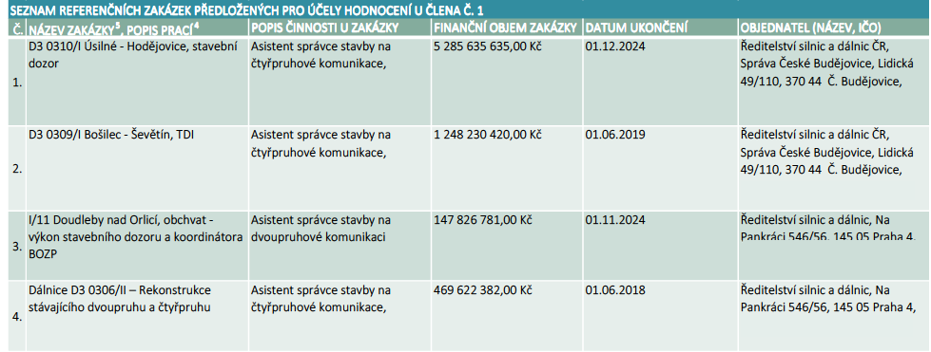

Komovia

